Ind_1
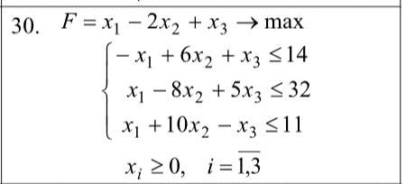
 | Дано
 |  | x1 | x2 | x3 | b
 | 1 | -1 | 6 | 1 | 14
 | 2 | 1 | -8 | 5 | 32
 | 3 | 1 | 10 | -1 | 11
 | F | 1 | -2 | 1

 |  | x1 | x2 | x3 | x4 | x5 | x6 | = | b
 | 1 | -1 | 6 | 1 | 1 | 0 | 0 | = | 14
 | 2 | 1 | -8 | 5 | 0 | 1 | 0 | = | 32
 | 3 | 1 | 10 | -1 | 0 | 0 | 1 | = | 11

Базис | Сб | В | х1 | х2 | х3 | х4 | х5 | x6 |  | Перевірка
 |  |  | 1 | -2 | 1 | 0 | 0 | 0 |  |  | x1 | x2 | x3 | x4 | x5 | x6
x4 | 0 | 14 | -1 | 6 | 1 | 1 | 0 | 0 | -14 | x = | 14.5 | 0 | 3.5 | 25 | 0 | 0
x5 | 0 | 32 | 1 | -8 | 5 | 0 | 1 | 0 | 32 | I | 14 | 14 | TRUE
x6 | 0 | 11 | 1 | 10 | -1 | 0 | 0 | 1 | 11 | II | 32 | 32 | TRUE
індексний рядок |  | 0 | -1 | 2 | -1 | 0 | 0 | 0 |  | III | 11 | 11 | TRUE
План не оптимальний |  |  |  |  |  |  |  |  |  | F = | 18 | 18 | TRUE

Базис | Сб | В | х1 | х2 | х3 | х4 | х5 | x6
 |  |  | 1 | -2 | 1 | 0 | 0 | 0
x4 | 0 | 25 | 0 | 16 | 0 | 1 | 0 | 1 | #DIV/0!
x5 | 0 | 21 | 0 | -18 | 6 | 0 | 1 | -1 | 3.5
x1 | 1 | 11 | 1 | 10 | -1 | 0 | 0 | 1 | -11
індексний рядок |  | 11 | 0 | 12 | -2 | 0 | 0 | 1
План не оптимальний

Базис | Сб | В | х1 | х2 | х3 | х4 | х5 | x6
 |  |  | 1 | -2 | 1 | 0 | 0 | 0
x4 | 0 | 25 | 0 | 16 | 0 | 1 | 0 | 1
x3 | 1 | 3.5 | 0 | -3 | 1 | 0 | 0.16666666667 | -0.16666666667
x1 | 1 | 14.5 | 1 | 7 | 0 | 0 | 0.16666666667 | 0.83333333333
індексний рядок |  | 18 | 0 | 6 | 0 | 0 | 0.33333333333 | 0.66666666667
План оптимальний

